ORGANIZAČ. STRUKTURA
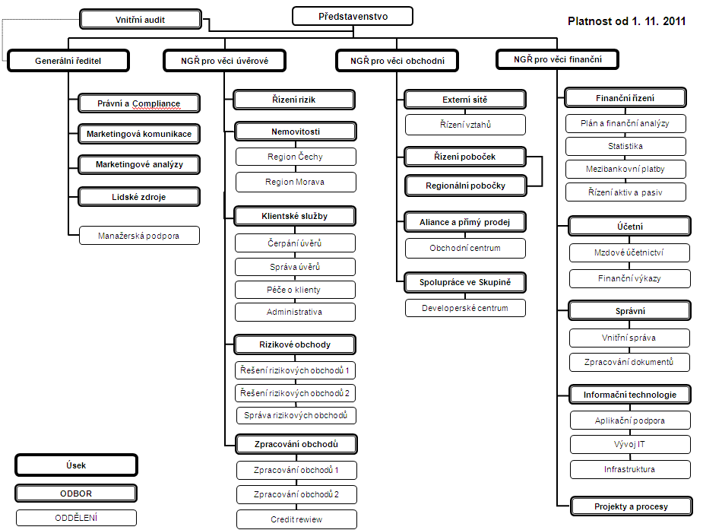

Počet zaměstnanců - přepočtený stav za období leden až červen 2012: 455
Počet organizačních jednotek: ústředí + 10 regionálních poboček

